상품제안서
뮤란드 LED 무드등 고속 무선충전기 | 상품코드: S00166

 |  |  |  |  |  |  | 02-713-8555 | www.synergygift.co.kr
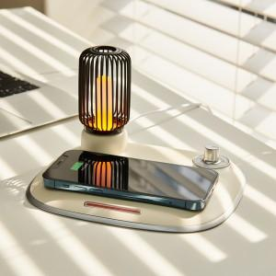

【상세/제작정보】 | 최대15w 고속무선충전, 11단계 밝기조절 인테리어 오브제

【인쇄/포장옵션】 | 레이저 / 포장지포장

【공급단가】 | 수량 | 20~ | 100~ | 300~ | 500~ | 1,000~
*VAT별도 | 크림 | 33,750원 | 32,500원 | 31,250원 | 30,000원 | 29,250원
 | 그레이 | 33,750원 | 32,500원 | 31,250원 | 30,000원 | 29,250원

【상품 URL】 | https://www.synergygift.co.kr:443/src/goods_detail.php?gdno=18677

